Tabele zbiorcze
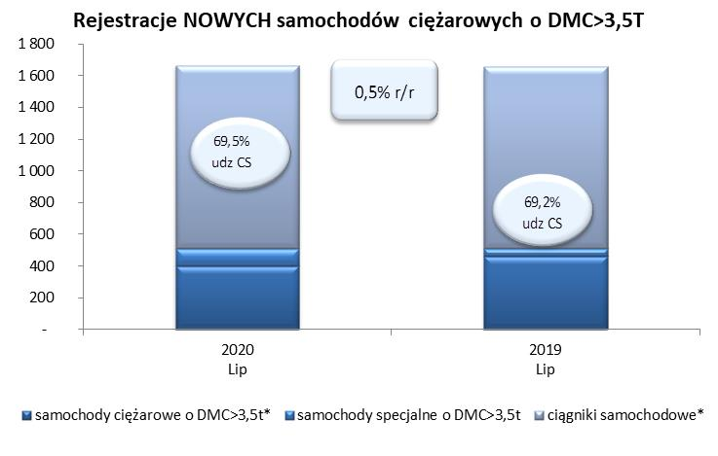
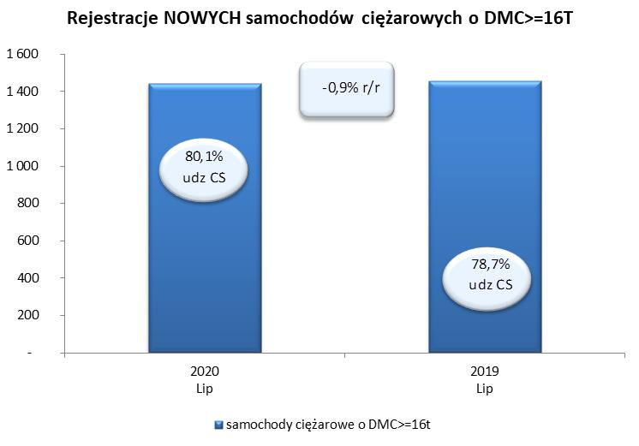
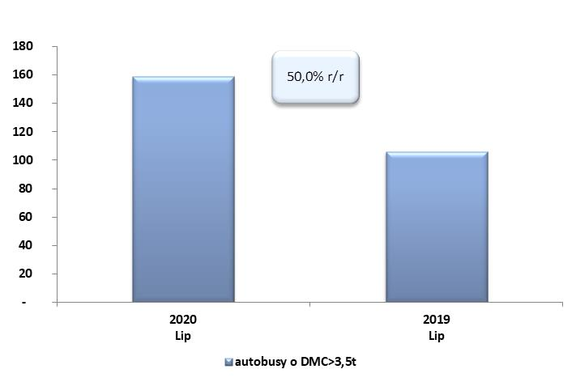
PZPM na podstawie danych CEP (MC) |  |  |  |  |  | 06/08/2020
 |  |  |  |  |  | sztuki
PIERWSZE REJESTRACJE NOWYCH POJAZDÓW UŻYTKOWYCH O DMC>3,5T
 | 2020 Lip | 2019 Lip | % zmiana r/r | 2020 Sty - Lip | 2019 Sty - Lip | % zmiana r/r
SAMOCHODY CIĘŻAROWE - RAZEM | 1,664 | 1,656 | 0.5% | 9,801 | 18,442 | -46.9%
samochody ciężarowe o DMC>3,5t* | 398 | 459 | -13.3% | 2,586 | 4,303 | -39.9%
samochody specjalne o DMC>3,5t | 110 | 51 | 115.7% | 456 | 399 | 14.3%
ciągniki samochodowe* | 1,156 | 1,146 | 0.9% | 6,759 | 13,740 | -50.8%
AUTOBUSY - RAZEM | 159 | 106 | 50.0% | 851 | 1,644 | -48.2%
RAZEM POJAZDY UŻYTKOWE | 1,823 | 1,762 | 3.5% | 10,652 | 20,086 | -47.0%
*/ Nie uwzgledniono rejestracji własnych marek krajowych producentów

